Montag
Montag | 16:30 17:00 | 17:00 17:30 | 17:30 18:00 | 18:00 18:30 | 18:30 19:00 | 19:00 19:30 |  | 19:30 20:00 | 20:00 20:30 | 20:30 21:00 | 21:00 21:30 | 21:30 22:00 | 22:00 22:30
Arena |  | Fa (1) |  |  |  |  |  | Team Seetal B (6)
Baldegg

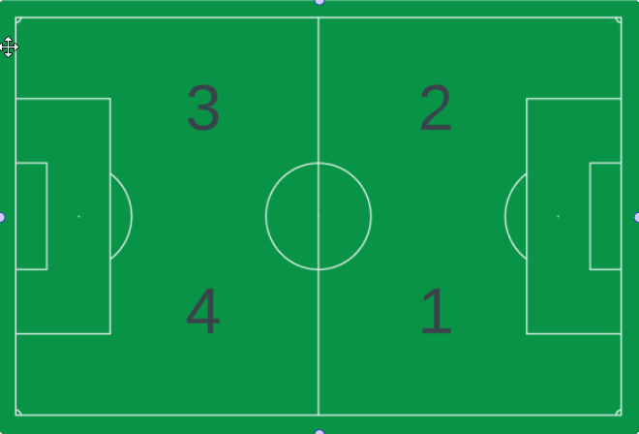
Grosser Kunstrasen | 1 |  |  | Cb (3) |  |  |  | Ba (5)
 | 2
 | 3 |  |  | Ca (3)
 | 4
Kleiner Kunstrasen | 1 |  |  | Db (4)
 | 2 |  |  | Dc (4)
Mätteli |  |  |  | Dd (5)
Schulhaus Zentral | Nicht verfügbar |  |  |  |  |  |  | Nicht verfügbar

Montag | 16:30 17:00 | 17:00 17:30 | 17:30 18:00 | 18:00 18:30 | 18:30 19:00 | 19:00 19:30 |  | 19:30 20:00 | 20:00 20:30 | 20:30 21:00 | 21:00 21:30 | 21:30 22:00 | 22:00 22:30
Arena
Baldegg

Grosser Kunstrasen | 1 |  |  | Dd (5) * |  |  |  | Team Seetal B (6)
 | 2 |  |  | Cb (3)
 | 3 |  |  | Ca (3)
 | 4
Kleiner Kunstrasen | 1 |  |  | Db und Dc (4) |  |  |  | Ba (5)
 | 3
 | 2 | Fa (1) |  |  | Db und Dc (4)
Mätteli * |  |  |  | Dd (5) *
Schulhaus Zentral | Nicht verfügbar |  |  |  |  |  |  | Nicht verfügbar

 | Legende: | Team + Kabine in Klammern ( ) |  |  |  |  | * Mätteli nach Ermessen des Trainers auch bei Schlechtwetter nutzen
 | Beispiel: | Fa (1)

